正交实验法实例1
引子
（1）在宝贝栏中输入“鞋子” |  |  |  |  |  |  |  |  |  | A | B | C
 |  |  |  |  |  |  |  |  |  | B | C | A
 |  |  |  |  |  |  |  |  |  | C | A | B

（2）选择“流行女鞋”→“单鞋”

（3）针对下面的“高级选项”进行用例设计

Q：为何不用等价类的方法？
否 所有的高级选项之间都存在制约关系 且

Q：用判定表来实现？
 | 条件 | 条件的取值
1 | 流行元素 | 选 | 不选
2 | 鞋尺码 | 选 | 不选
3 | 风格 | 选 | 不选
4 | 开口 | 选 | 不选
5 | 闭合方式 | 选 | 不选
6 | 价格区间 | 选 | 不选
7 | 好店推荐 | 选 | 不选
 | 动作
21 | 查询出女鞋的款式

2的7次方=128种规则

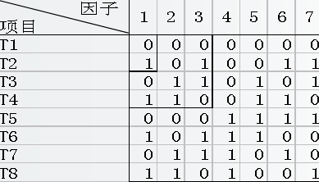
Q：如果用正交试验法？
7因子2状态正交表（7指的是7个条件，2指的是每个条件的取值有2个）
 |  |  |  |  | 1 | 2 | 3 | 4 | 5 | 6 | 7
 |  |  |  |  | 流行元素 | 鞋尺码 | 风格 | 开口 | 闭合方式 | 价格区间 | 好店推荐
 |  |  |  | 1 | 不选 | 不选 | 不选 | 不选 | 不选 | 不选 | 不选
 |  |  |  | 2 | 选 | 不选 | 选 | 不选 | 不选 | 选 | 选
 |  |  |  | 3 | 不选 | 选 | 选 | 不选 | 选 | 不选 | 选
 |  |  |  | 4 | 选 | 选 | 不选 | 不选 | 选 | 选 | 不选
 |  |  |  | 5 | 不选 | 不选 | 不选 | 选 | 选 | 选 | 选
 |  |  |  | 6 | 选 | 不选 | 选 | 选 | 选 | 不选 | 不选
 |  |  |  | 7 | 不选 | 选 | 选 | 选 | 不选 | 选 | 不选
 |  |  |  | 8 | 选 | 选 | 不选 | 选 | 不选 | 不选 | 选
 |  |  |  |  | 选 | 选 | 选 | 选 | 选 | 选 | 选
正交表示横着看的，每个横行就是一组规则，一组规则可以转换成一条或者N条测试用例
Q：用正交表测试8种规则，而用判定表需要测试128种？要如何选择？
看项目的实际状况，如果不是涉及到生命财产安全的，不是精度要求极高的项目，建议选择正交表

正交表
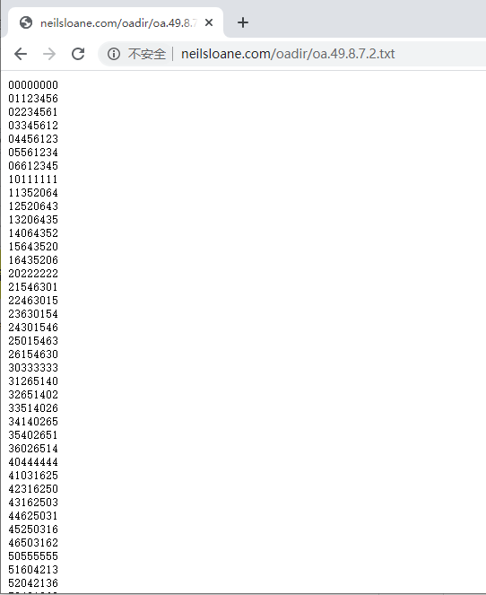
正交表
多因子两状态正交表
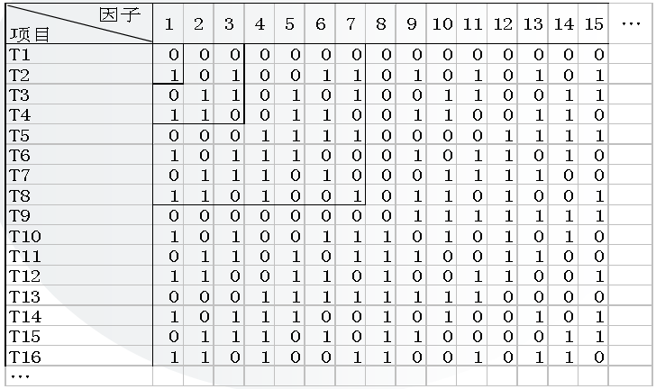

最新地址：http://neilsloane.com/oadir/index.html

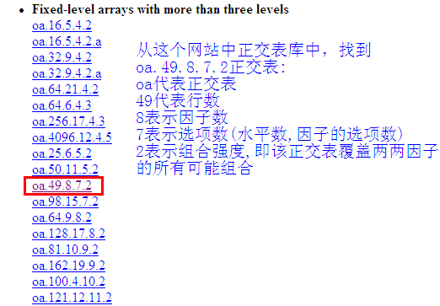

因子：指的就是条件
状态：指的是条件的取值

8因子7状态原表

正交实验法实例2
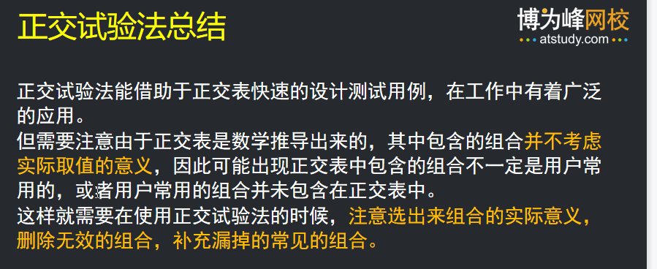
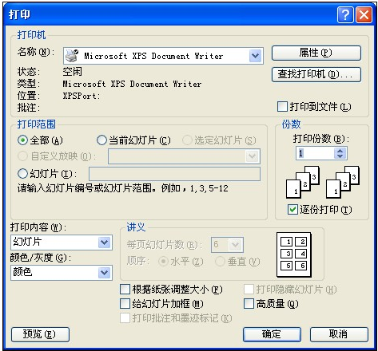
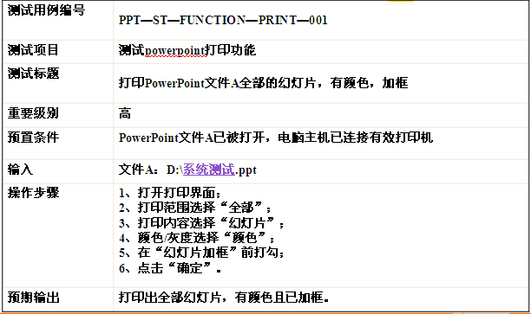
实例2
PowerPoint软件打印功能描述如下：
1. 打印范围分：全部、当前幻灯片、给定范围
2. 打印内容分：幻灯片、讲义、备注页、大纲视图
3. 打印颜色/灰度分: 颜色、灰度、黑白
4. 打印效果分：幻灯片加框、幻灯片不加框。
请利用正交试验法设计测试用例。
说明：选择一张合适的正交表：请从表1,2,3中选择
（1）提取功能说明，构造因子—状态表
因子 | 因子的状态
打印范围 | 全部 1 | 当前幻灯片 2 | 给定范围 3 |  | 1
打印内容 | 幻灯片 1 | 讲义 2 | 备注页 3 | 大纲视图 4 | 2
打印颜色/灰度 | 颜色 1 | 灰度 2 | 黑白 3 |  | 3
打印效果 | 加框 1 | 不加框 2 |  |  | 4
空 |  |  |  |  | 5
4因子4状态的正交表
如果没有刚好合适的正交表，可以选择一张略大于当前要求的正交表
5因子4状态正交表
因 素
测试编号 | 1 | 2 | 3 | 4 | 5
1 | 0 | 0 | 0 | 0 | 0
2 | 0 | 1 | 1 | 1 | 1
3 | 0 | 2 | 2 | 2 | 2
4 | 0 | 3 | 3 | 3 | 3
5 | 1 | 0 | 1 | 2 | 3
6 | 1 | 1 | 0 | 3 | 2
7 | 1 | 2 | 3 | 0 | 1
8 | 1 | 3 | 2 | 1 | 0
9 | 2 | 0 | 2 | 3 | 1
10 | 2 | 1 | 3 | 2 | 0
11 | 2 | 2 | 0 | 1 | 3
12 | 2 | 3 | 1 | 0 | 2
13 | 3 | 0 | 3 | 1 | 2
14 | 3 | 1 | 2 | 0 | 3
15 | 3 | 2 | 1 | 3 | 0
16 | 3 | 3 | 0 | 2 | 1

（2）化简正交表，去掉多余的因子（去掉多余的列，但行数不变）
因 素
测试编号 | 1 | 2 | 3 | 4
1 | 0 | 0 | 0 | 0
2 | 0 | 1 | 1 | 1
3 | 0 | 2 | 2 | 2
4 | 0 | 3 | 3 | 3
5 | 1 | 0 | 1 | 2
6 | 1 | 1 | 0 | 3
7 | 1 | 2 | 3 | 0
8 | 1 | 3 | 2 | 1
9 | 2 | 0 | 2 | 3
10 | 2 | 1 | 3 | 2
11 | 2 | 2 | 0 | 1
12 | 2 | 3 | 1 | 0
13 | 3 | 0 | 3 | 1
14 | 3 | 1 | 2 | 0
15 | 3 | 2 | 1 | 3
16 | 3 | 3 | 0 | 2

（3）将正交表内数据替换成具体的因子状态
因 素 |  |  |  |  |  | 因 素
测试编号 | 打印范围 | 打印内容 | 打印颜色/灰度 | 打印效果 |  | 测试编号 | 1 | 2 | 3 | 4
1 | 全部 | 幻灯片 | 颜色 | 加框 |  | 1 | 0 | 0 | 0 | 0
2 | 全部 | 讲义 | 灰度 | 不加框 |  | 2 | 0 | 1 | 1 | 1
3 | 全部 | 备注页 | 黑白 | ~ |  | 3 | 0 | 2 | 2 | 2
4 | 全部 | 大纲视图 | ~ | ~ |  | 4 | 0 | 3 | 3 | 3
5 | 当前幻灯片 | 幻灯片 | 灰度 | ~ |  | 5 | 1 | 0 | 1 | 2
6 | 当前幻灯片 | 讲义 | 颜色 | ~ |  | 6 | 1 | 1 | 0 | 3
7 | 当前幻灯片 | 备注页 | ~ | 加框 |  | 7 | 1 | 2 | 3 | 0
8 | 当前幻灯片 | 大纲视图 | 黑白 | 不加框 |  | 8 | 1 | 3 | 2 | 1
9 | 给定范围 | 幻灯片 | 黑白 | ~ |  | 9 | 2 | 0 | 2 | 3
10 | 给定范围 | 讲义 | ~ | ~ |  | 10 | 2 | 1 | 3 | 2
11 | 给定范围 | 备注页 | 颜色 | 不加框 |  | 11 | 2 | 2 | 0 | 1
12 | 给定范围 | 大纲视图 | 灰度 | 加框 |  | 12 | 2 | 3 | 1 | 0
13 | ~ | 幻灯片 | ~ | 不加框 |  | 13 | 3 | 0 | 3 | 1
14 | ~ | 讲义 | 黑白 | 加框 |  | 14 | 3 | 1 | 2 | 0
15 | ~ | 备注页 | 灰度 | ~ |  | 15 | 3 | 2 | 1 | 3
16 | ~ | 大纲视图 | 颜色 | ~ |  | 16 | 3 | 3 | 0 | 2

（4）依据适用性合并部分相似的规则（可选，合并有风险）
因 素
测试编号 | 打印范围 | 打印内容 | 打印颜色/灰度 | 打印效果
1 | 全部 | 幻灯片 | 颜色 | 加框
2 | 全部 | 讲义 | 灰度 | 不加框
3 | 全部 | 备注页 | 黑白 | ~
4 | 全部 | 大纲视图 | 颜色 | ~
5 | 当前幻灯片 | 幻灯片 | 灰度 | 不加框
6 | 当前幻灯片 | 讲义 | 颜色 | ~
7 | 当前幻灯片 | 备注页 | 灰度 | 加框
8 | 当前幻灯片 | 大纲视图 | 黑白 | 不加框
9 | 给定范围 | 幻灯片 | 黑白 | ~
10 | 给定范围 | 讲义 | 黑白 | 加框
11 | 给定范围 | 备注页 | 颜色 | 不加框
12 | 给定范围 | 大纲视图 | 灰度 | 加框
13 | ~ | 幻灯片 | ~ | 不加框 | 和第5行合并
14 | ~ | 讲义 | 黑白 | 加框 | 和第10行合并
15 | ~ | 备注页 | 灰度 | ~ | 和第7行合并
16 | ~ | 大纲视图 | 颜色 | ~ | 和第4行合并

说明：表格中任意值的填充可以按照项目的需要自行决定，例如：填充最流行的、最容易发现缺陷的、最复杂的值等
（5）利用正交表每行规则构造测试用例
说明：由于正交表不考虑组合的实际意义，可依据情况删除无效的组合，补充常见的组合。
因 素
测试编号 | 打印范围 | 打印内容 | 打印颜色/灰度 | 打印效果
1 | 全部 | 幻灯片 | 颜色 | 加框
2 | 全部 | 讲义 | 灰度 | 不加框
3 | 全部 | 备注页 | 黑白 | ~
4 | 全部 | 大纲视图 | 颜色 | ~
5 | 当前幻灯片 | 幻灯片 | 灰度 | 不加框
6 | 当前幻灯片 | 讲义 | 颜色 | ~
7 | 当前幻灯片 | 备注页 | 灰度 | 加框
8 | 当前幻灯片 | 大纲视图 | 黑白 | 不加框
9 | 给定范围 | 幻灯片 | 黑白 | ~
10 | 给定范围 | 讲义 | 黑白 | 加框
11 | 给定范围 | 备注页 | 颜色 | 不加框
12 | 给定范围 | 大纲视图 | 灰度 | 加框 | 备注：大纲视图无法加框，该组合不存在
Add | 全部 | 幻灯片 | 黑白 | 不加框 | 补充常见的组合

说明：删除不合适/不存在的组合，补充常见的组合 （可选）

测试编号 | 测试步骤 |  | 预期结果
TC001 | 1）选择打印范围：全部 2）打印内容：选择幻灯片 3）打印颜色/灰度：选择颜色 4）打印效果，勾选幻灯片加框 5）点击“打印”按钮 |  | 能够按要求打印出想要的内容

